Feuil1
Eléments de correction de l'exercice 2 de la situation d'évaluation numéro 3 du livre page 211.

Année | 2005 | 2008 | 2010 | 2012 | 2014
Rang : xi | 1 | 4 | 6 | 8 | 10
CA : yi | 176 | 209 | 284 | 380 | 508

1. Représenter avec le tableur le nuage de points.

Evolution du chiffres d'affaires (CA) d'une entreprise de téléphonie mobile en millions d'euros, sur 10 ans.

 | Lorsqu'on utilise le tableur et qu'on représente le nuage de points, on peut faire afficher une
 | courbe de tendance et son équation : y=36,999x + 96,842
2. Tableau de valeurs en posant zi=ln yi

Année | 2005 | 2008 | 2010 | 2012 | 2014
Rang : xi | 1 | 4 | 6 | 8 | 10
CA : yi | 176 | 209 | 284 | 380 | 508
zi=ln yi | 5.17 | 5.34 | 5.65 | 5.94 | 6.23

En cellule C39, on a tapé : |  |  | "=ARRONDI(ln(C38);2)" |  | pour arrondir à 2 décimales

Nuage de points Ni(xi, zi) en utilisant la fonction ln
Nuage de points Ni(xi,zi)
 |  |  |  |  |  |  |  | Pour afficher les nombres avec 3 décimales, on modifie le format des étiquettes :

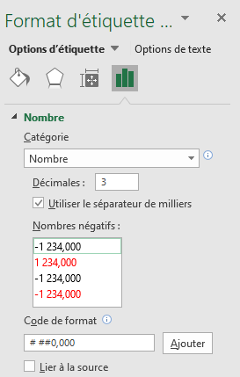

3. a) Lorsqu'on affiche la courbe de tendance et son équation, on obtient l'équation suivante : |  |  |  |  |  |  | z = 0,122x + 4,960

b) La relation entre x et y est donnée par l'équation de la courbe de tendance, à savoir : |  |  |  |  |  | z = 0,122x + 4,960 et z=ln y
 |  |  |  |  |  | donc ln y=0,122x+4,960
 |  |  |  |  |  | d'où

4. a) Estimation du CA en 2016 : en 2016, le rang sera égal à 12

 | e 0,122 ´ 12 + 4,960 » 616,464
 | Donc en 2016, la Chiffres d'Affaires serait d'environ 616,464 millions d'euros.

b) On veur savoir quand le CA sera supérieur à 1 milliard d'euros.

 | 1 milliard = 1000 millions

 | On cherche donc le rang x tel que y=1000

 | Dans l'équation, on remplace y par 1000 et on résoud l'équation.
 | e 0,122 x + 4,96 ³ 1 000 |  | e 0,122 x + 4,96 > 0 et 1 000 >0 donc on peut utiliser ln. De plus ln strictement croissante sur son domaine.
 | 0,122 x + 4,96 ³ ln 1 000
 | soit |  |  | et

 | On peut donc répondre que c'est au cours de la 16è année, soit en 2020 que la CA sera supérieur à 1 milliard d'euros.

